Warvichnium
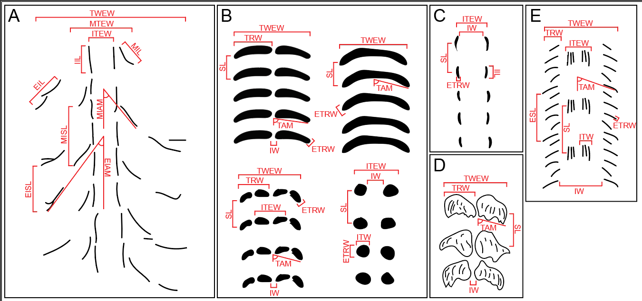
morph | TWEW | MTEW | ITEW | IIL | MIAM | ERW | MISL | TRW | SL | TAM | IW | ITW | ETRW | REIW | RESL | RTWIT
Is | 4.234 |  |  |  |  |  |  |  | 3.285 | 82.705 |  |  | 0.949 |  | 1.289
Is | 4.605 |  |  |  |  |  |  |  | 4.487 | 84.847 |  |  | 1.061 |  | 1.026
Is | 8.550 |  |  |  |  |  |  | 4.237 | 6.152 | 67.255 |  |  | 1.194 |  | 1.390
Is | 3.433 |  |  |  |  |  |  | 2.089 | 2.708 | 85.810 | 0.259 |  | 0.487 | 13.276 | 1.268
Is | 3.725 |  |  |  |  |  |  | 2.170 | 3.258 | 85.994 | 0.443 |  | 0.577 | 8.417 | 1.143
Is | 5.071 |  |  |  |  |  |  |  | 7.112 | 81.519 | 0.842 |  | 1.791 | 6.023 | 0.713
Is | 4.393 |  |  |  |  |  |  |  | 5.317 | 82.562 |  |  |  |  | 0.826
Is | 5.913 |  |  |  |  |  |  |  | 7.876 |  | 1.896 |  | 2.489 | 3.119 | 0.751
Is | 4.507 |  | 3.197 |  |  |  |  | 2.169 | 3.833 | 87.890 | 0.606 |  | 0.455 | 7.434 | 1.176 | 1.410
Is | 3.182 |  |  |  |  |  |  | 1.460 | 4.366 | 88.290 | 0.413 |  | 0.483 | 7.699 | 0.729
Is | 6.251 |  |  |  |  |  |  | 2.692 | 4.345 | 82.044 | 1.791 |  | 1.043 | 3.491 | 1.439
Is |  |  | 1.918 |  |  |  |  |  | 5.232 |  | 0.551 | 0.753 | 0.831
Is | 4.747 |  | 1.909 |  |  |  |  | 2.144 | 3.088 | 76.499 | 0.474 |  | 0.609 | 10.015 | 1.538 | 2.486
Is | 5.695 |  | 2.782 |  |  |  |  | 2.535 | 3.638 | 70.178 | 1.070 |  | 0.609 | 5.322 | 1.566 | 2.047
Is | 5.740 |  |  |  |  |  |  | 2.415 | 3.660 | 88.860 | 1.038 |  | 0.752 | 5.528 | 1.568
Is | 5.422 |  |  |  |  |  |  | 2.401 | 3.408 | 84.971 | 0.844 |  | 0.514 | 6.423 | 1.591
Is | 6.276 |  |  |  |  |  |  | 2.974 | 3.361 | 84.962 | 1.199 |  | 0.575 | 5.236 | 1.867
Is | 6.730 |  |  |  |  |  |  | 3.182 | 2.684 | 88.394 | 0.963 |  | 0.739 | 6.988 | 2.507
Is | 4.694 |  |  |  |  |  |  |  | 3.813 | 90.640 |  |  | 0.617 |  | 1.231
Is |  |  | 4.575 |  |  |  |  |  | 2.295 |  | 1.178 | 1.692 | 0.539
Is |  |  | 3.887 |  |  |  |  |  | 4.604 |  | 0.838 | 1.423 | 0.653
Is | 6.704 |  | 2.956 |  |  |  |  | 2.925 | 3.000 | 74.923 | 1.246 |  | 0.534 | 5.379 | 2.234 | 2.268
Is |  |  | 6.122 |  |  |  |  |  | 8.835 |  | 2.369 | 1.582 | 1.249
Is |  |  | 4.459 |  |  |  |  |  | 5.621 |  | 0.748 | 2.023 | 1.211
Is | 4.809 |  | 2.298 |  |  |  |  | 2.070 | 4.440 | 89.598 | 0.742 |  | 0.592 | 6.479 | 1.083 | 2.093
Is | 6.248 |  |  |  |  |  |  | 2.485 | 2.841 | 84.284 | 1.122 |  | 0.593 | 5.568 | 2.199
Is | 5.667 |  | 2.731 |  |  |  |  | 2.446 | 3.925 | 66.367 | 1.019 |  | 0.324 | 5.560 | 1.444 | 2.075
Is | 2.977 |  |  |  |  |  |  |  | 3.291 | 87.713 |  |  | 0.479 |  | 0.905
Is | 4.890 |  | 2.968 |  |  |  |  | 2.196 | 3.153 | 84.052 | 0.544 |  | 0.535 | 8.985 | 1.551 | 1.647
Is | 5.679 |  | 2.953 |  |  |  |  | 3.013 | 4.517 | 88.102 | 0.640 |  | 0.613 | 8.873 | 1.257 | 1.923
Is | 7.086 |  | 2.202 |  |  |  |  | 2.969 | 4.225 | 76.504 | 0.614 |  | 0.450 | 11.544 | 1.677 | 3.218
Is | 6.449 |  | 2.278 |  |  |  |  | 2.437 | 3.153 | 77.868 | 0.640 |  | 0.464 | 10.075 | 2.045 | 2.831
Is | 8.709 |  | 4.099 |  |  |  |  | 3.389 | 6.156 | 76.040 | 0.841 |  | 1.077 | 10.352 | 1.415 | 2.124
Is | 8.376 |  | 3.613 |  |  |  |  | 3.341 | 5.699 | 79.913 | 0.868 |  | 0.957 | 9.650 | 1.470 | 2.318
Is | 4.255 |  |  |  |  |  |  |  | 5.507 | 86.733 |  |  | 1.100 |  | 0.773
Is | 4.104 |  |  |  |  |  |  | 2.165 | 4.433 | 84.623 | 0.912 |  | 0.792 | 4.500 | 0.926
Ip | 10.607 |  |  |  |  |  |  | 5.084 | 9.648 | 65.149 | 1.090 |  |  | 9.734 | 1.099
Ip | 9.842 |  |  |  |  |  |  | 4.112 | 5.370 | 73.788 | 0.997 |  |  | 9.875 | 1.833
Ip | 8.323 |  |  |  |  |  |  | 4.608 | 2.370 |  | 1.275 |  |  | 6.527 | 3.512
Ip | 9.666 |  |  |  |  |  |  | 4.536 | 3.329 | 74.733 | 0.937 |  |  | 10.311 | 2.903
Ip | 7.392 |  |  |  |  |  |  | 3.530 | 3.912 | 53.558 | 0.905 |  |  | 8.172 | 1.890
Ip | 8.919 |  |  |  |  |  |  | 4.431 | 2.533 | 63.082 | 0.828 |  |  | 10.769 | 3.521
Ip | 6.433 |  |  |  |  |  |  | 2.701 | 2.639 | 75.758 | 0.573 |  |  | 11.223 | 2.438
Ip | 7.091 |  |  |  |  |  |  | 3.530 | 4.495 | 76.206 | 0.619 |  |  | 11.462 | 1.578
Ip | 7.289 |  |  |  |  |  |  | 3.350 | 4.031 | 66.705 | 0.500 |  |  | 14.572 | 1.808
Wu | 32.206 | 13.996 |  | 3.639 | 25.582 | 3.530 | 9.489 | 3.673 | 10.258 | 75.858 | 6.734 |  |  | 4.782 | 3.140
Wu | 32.405 | 13.921 |  | 3.820 | 48.142 | 5.929 | 12.294 | 4.825 | 13.020 | 67.830 | 3.922 |  |  | 8.262 | 2.489
Wu | 28.708 | 10.727 |  | 6.457 | 28.944 | 5.968 | 8.374 | 4.911 | 7.228 | 71.333 | 4.507 |  |  | 6.369 | 3.972
Wu | 36.056 | 12.075 |  | 4.863 | 27.876 | 3.976 | 9.859 | 3.716 | 5.888 | 79.955 | 4.599 |  |  | 7.840 | 6.124
Wu | 31.771 | 13.695 |  | 6.659 | 53.550 | 5.389 | 10.065 | 4.880 | 11.555 | 67.054 | 5.979 |  |  | 5.314 | 2.750
Wu | 26.461 | 8.876 |  | 4.645 | 38.273 | 3.856 | 7.446 | 5.006 | 8.226 | 61.342 | 5.118 |  |  | 5.170 | 3.217
Wu |  | 9.899 |  | 3.119 | 32.236 |  | 9.811 | 2.404 |  |  | 5.180
Wu |  |  |  | 4.236 |  |  |  |  | 4.980 |  | 3.522 |  | 1.163
Wu |  | 6.279 |  | 2.435 | 42.539 |  | 7.185 | 2.236 |  |  | 2.953
Wu | 18.089 | 6.519 |  |  | 36.302 | 2.535 | 3.977 | 2.256 | 4.137 | 66.522 | 3.044 |  |  | 5.942 | 4.373
Wu |  |  |  | 2.479 |  |  |  |  | 5.266 |  | 5.496 |  | 0.641
Wu |  | 13.471 |  | 3.987 | 35.330 |  | 10.969 | 3.637 |  |  | 6.223
Wu | 34.767 | 13.256 |  | 5.122 | 40.072 | 7.009 | 10.260 | 3.959 | 20.812 | 56.315 | 5.540 |  |  | 6.276 | 1.671
Wu |  | 12.247 |  | 4.901 | 50.241 |  | 7.306 | 4.213 |  |  | 6.027
Wu |  | 8.088 |  | 3.590 | 30.723 |  | 6.270 | 5.036 |  |  | 4.203
Wu |  |  |  | 1.950 |  |  |  |  | 4.929 |  | 4.451 |  | 0.597

